Sheet1
AWS CodePipelineを利用して、ソースコードをAWS EC2にデプロイする

 | 1. IAMユーザーを追加

 | 2. IAMユーザーにアクセス権限を追加

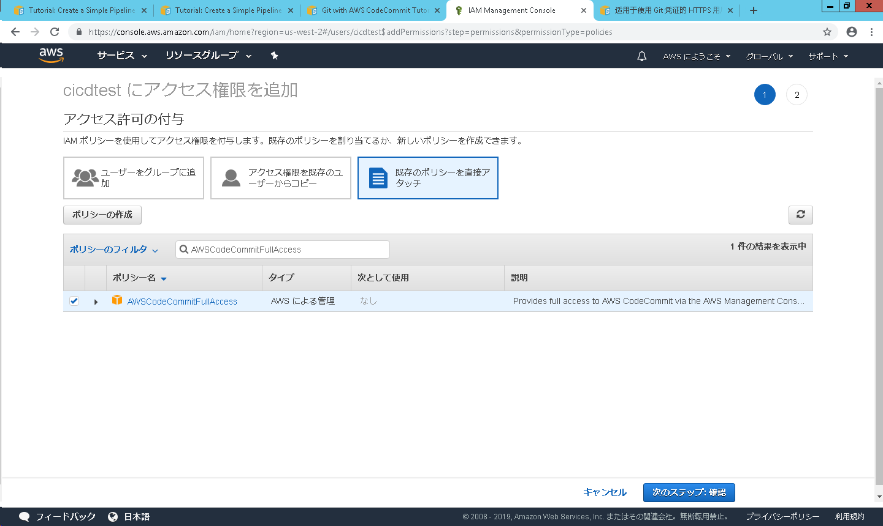

AWSCodeCommitFullAccessを入力

 | 2. CodeCommitを作成
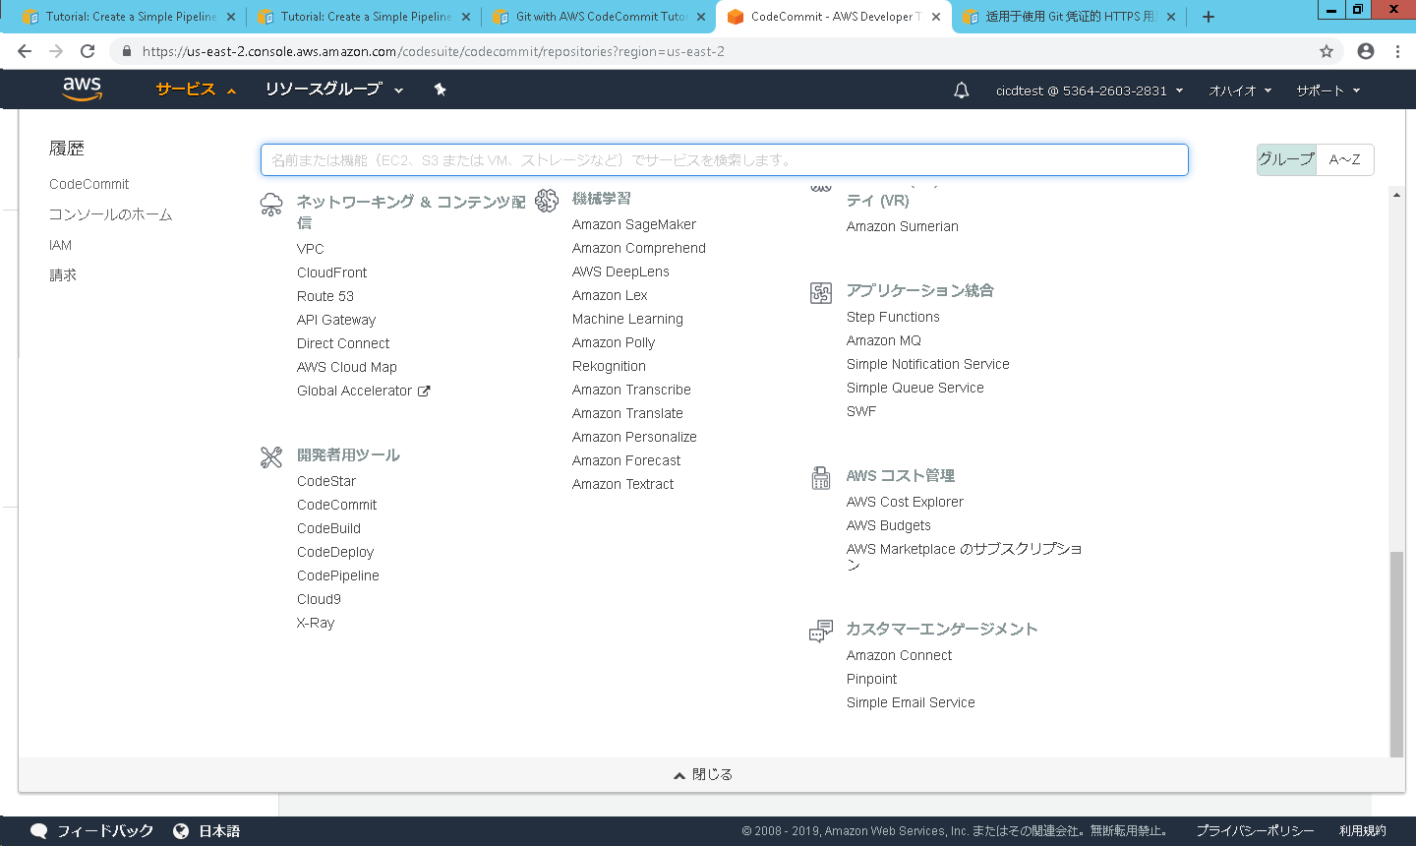

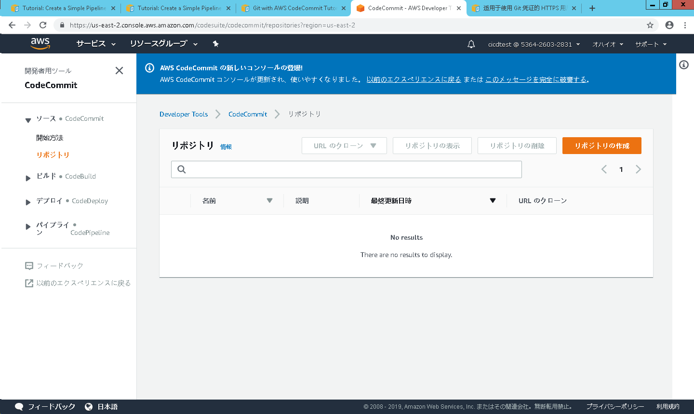

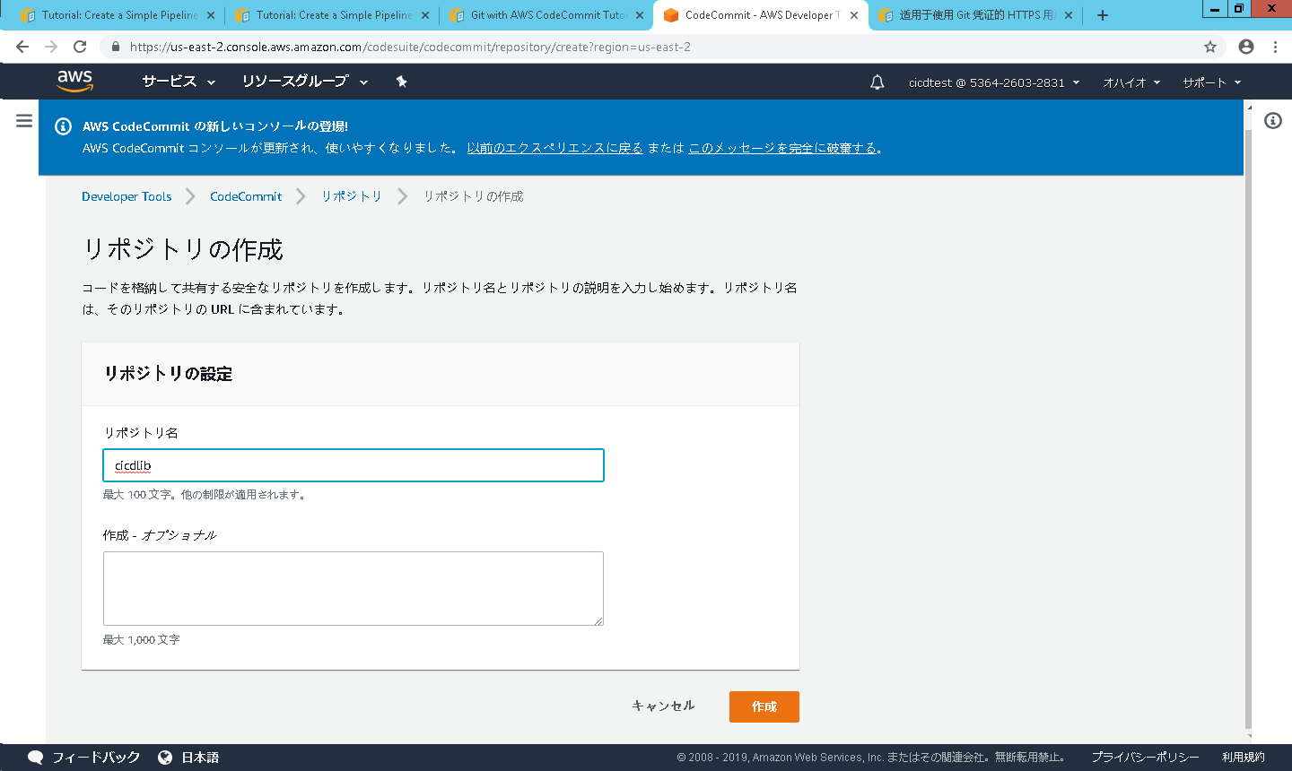

 | 3. gitのusernameとpasswordを取得

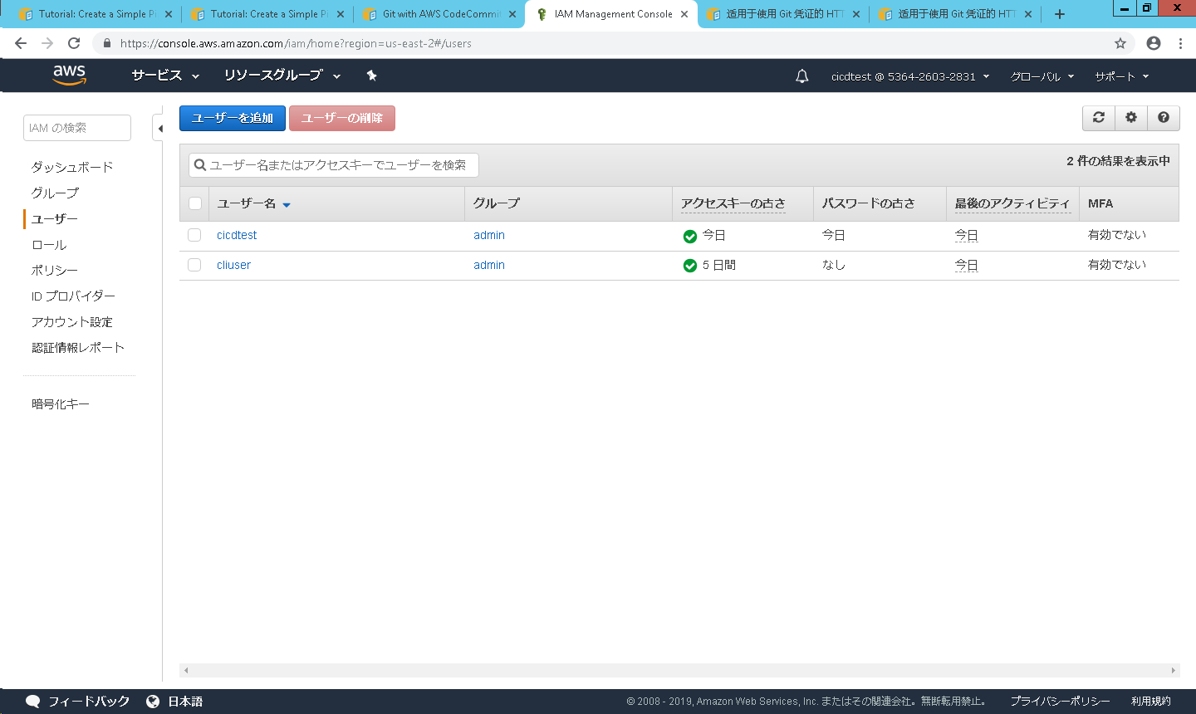

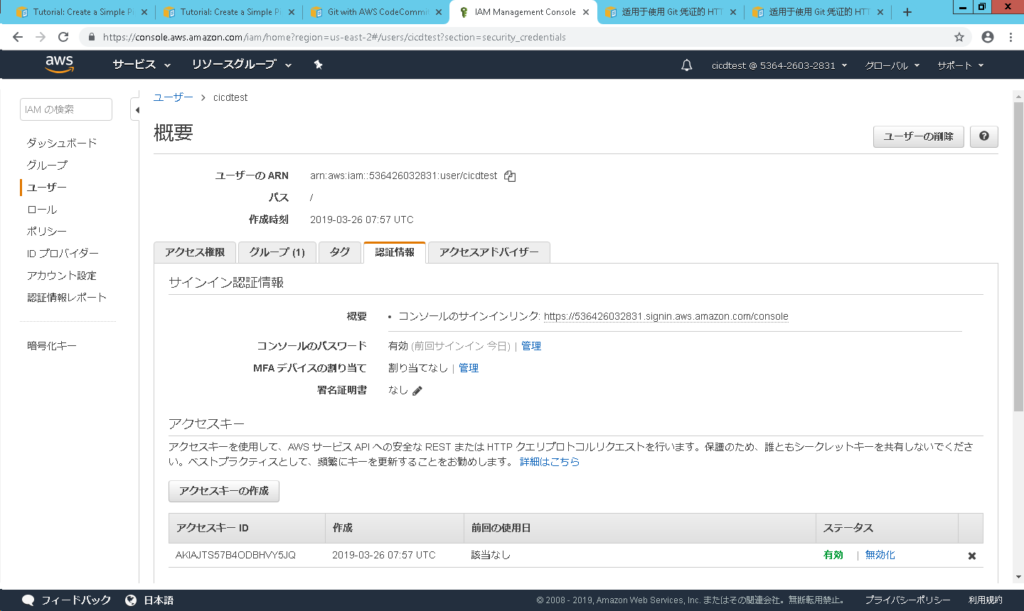

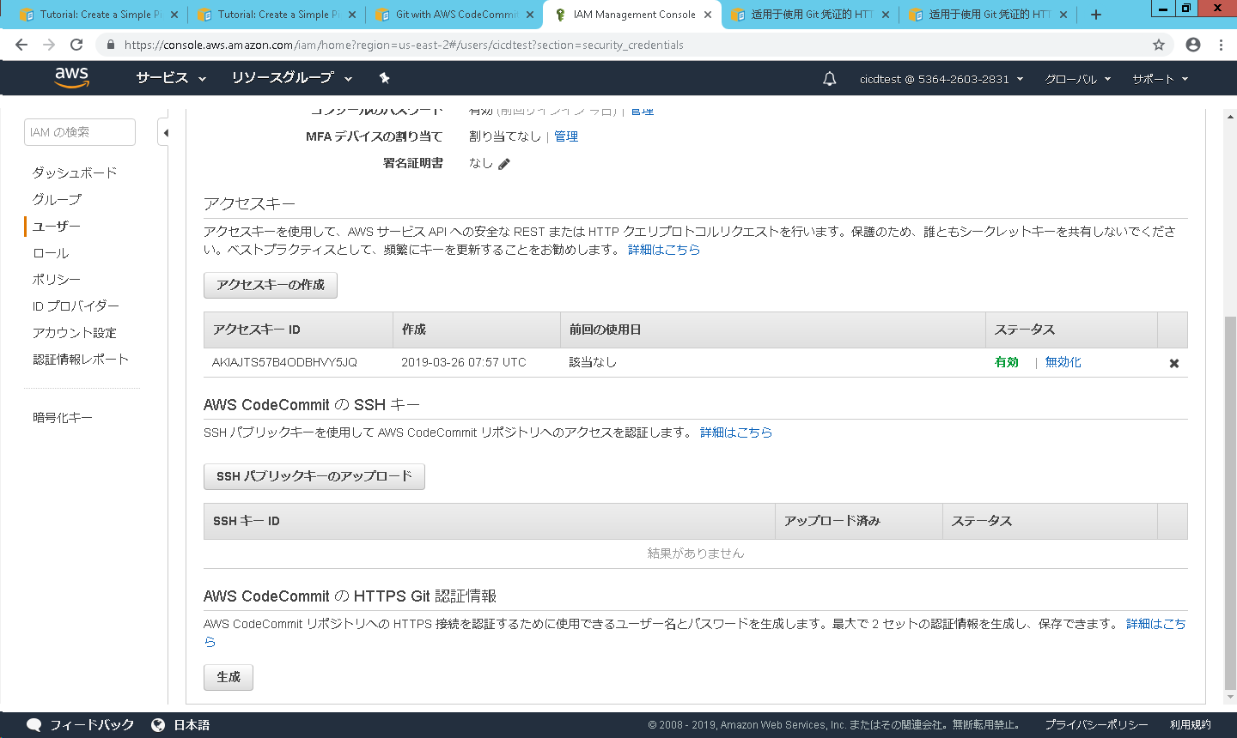

 | 4. gitを接続
 |  | https://console.aws.amazon.com/codesuite/codecommit/home にある CodeCommit コンソールを開きます。

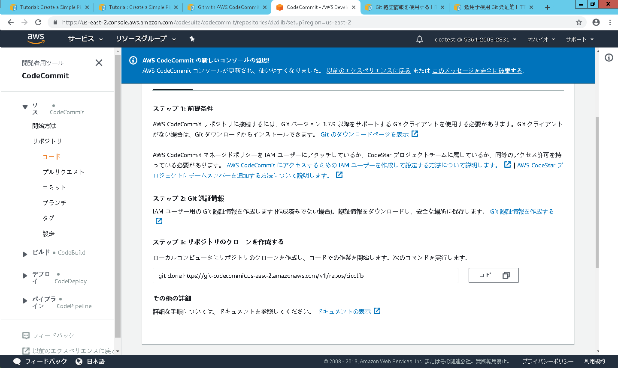

git commandを取得

 |  | git commandを実行して、gitを接続する

 | 5. AWS EC2(Linux)以下設定を行う
 |  | AWS EC2(Linux)に以下コマンドを実行する
 |  |  | yum -y update
 |  |  | yum install -y ruby
 |  |  | yum install -y aws-cli
 |  |  | cd /home/ec2-user
 |  |  | aws s3 cp s3://aws-codedeploy-us-east-2/latest/install . --region us-east-2
 |  |  | chmod +x ./install
 |  |  | ./install auto
ダミータグ名です

 |  | EC2に以下タグを追加する
 |  |  | MyCodePipelineTest

 | 6. CodeDeploy でアプリケーションを作成する
 |  | CodeDeploy コンソール (https://console.aws.amazon.com/codedeploy) を開きます。

 |  | [アプリケーション] ページが表示されない場合は、AWS CodeDeploy メニューで [アプリケーション] を選択します。

 |  | [Create application] を選択します。

 |  | [Custom application (カスタムアプリケーション)] を選択したままにします。[アプリケーション名] で、MyDemoApplication を入力します。

 |  | [コンピューティングプラットフォーム] で [EC2/オンプレミス] を選択します。

 |  | [Create application] を選択します。

 |  | [Deployment group name (デプロイグループ名)] で、MyDemoDeploymentGroup を入力します。

 |  | [Deployment type] で、[In-place deployment] を選択します。

 |  | [Environment configuration (環境設定)] で Amazon EC2 インスタンスタブを選択してから、Amazon EC2 タグタイプを選択します。
 |  | [Key (キー)] ボックスで名前を選択し、[値] に MyCodePipelineDotNetDemo と入力します。

 |  | [Deployment configuration (デプロイ設定)] で、CodeDeployDefault.OneAtaTime を選択します。

 |  | [Service role ARN (サービスロール ARN)] で、AWS CodeDeploy を信頼するサービスロールの Amazon リソースネーム (ARN) を選択します。このロールには最低限、
 |  | 「CodeDeploy のサービスロールを作成する」で説明している信頼とアクセス許可が必要です。サービスロール ARN を取得するには、「サービスロール ARN の取得 (コンソール)」を参照してください。

 |  | [Create application] を選択します。表示されたページにとどまります。

 | 7. CodeDeploy でデプロイグループを作成する
 |  | アプリケーションが表示されたページで、[Create deployment group (デプロイグループの作成)] を選択します。

 |  | [Deployment group name (デプロイグループ名)] で、MyDemoDeploymentGroup を入力します。

 |  | [サービスロール] で、「CodeDeploy のサービスロールを作成する」で説明されている信頼およびアクセス許可を少なくとも持つ、AWS CodeDeploy を信頼するサービスロールを選択します。
 |  | サービスロール ARN を取得するには、「サービスロール ARN の取得 (コンソール)」を参照してください。

 |  | [デプロイタイプ] で、[インプレース] を選択します。

 |  | [環境設定] で、[Amazon EC2 Instances (Amazon EC2 インスタンス) ] を選択します。[Key (キー)] ボックスで名前を選択し、[値] ボックスに、MyCodePipelineTest と入力します。

 |  | [デプロイ設定] で、[CodeDeployDefault.OneAtaTime] を選択します。

 |  | [Load Balancer (ロードバランサー)] で、[Enable load balancing (ロードバランシングの有効化)] をオフにします。

 |  | [Advanced (詳細)] セクションを展開します。[アラーム] で、[アラーム設定を無視する] を選択します。

 |  | [Create deployment group] を選択します。

 | 8. CodePipeline で最初のパイプラインを作成する
 |  | AWS マネジメントコンソール にサインインし、CodePipeline コンソール (http://console.aws.amazon.com/codesuite/codepipeline/home) を開きます。

 |  | [ようこそ] ページ、[Getting started (開始方法)] ページ、または [パイプライン] ページで、[パイプラインの作成] を選択します。

 |  | [Step 1: Choose pipeline settings (ステップ 1: パイプラインの設定の選択)] の [パイプライン名] で、MyFirstPipeline と入力します。

 |  | [Service role (サービスロール)] で、次のいずれかの操作を行います。
 |  |  | [New service role (新しいサービスロール)] を選択して、CodePipeline に IAM での新しいサービスロールの作成を許可します。[ロール名] では、
 |  |  | ロールとポリシーの名前はいずれもデフォルトで AWSCodePipelineServiceRole-region-pipeline_name という形式になります。たとえば、
 |  |  | このチュートリアル用に作成されたサービスロールは AWSCodePipelineServiceRole-eu-west-2-MyFirstPipeline です。

 |  |  | IAM で作成済みのサービスロールを使用するには、[Existing service role (既存のサービスロール)] を選択します。[ロール名] で、リストからサービスロールを選択します。

 |  | [アーティファクトストア] で、以下のいずれかの操作を行います。
 |  |  | [デフォルトの場所] を選択します。これにより、選択したリージョンのパイプラインには、
 |  |  | デフォルトのアーティファクトストア (デフォルトとして指定された Amazon S3 アーティファクトバケットなど) が使用されるようになります。

 |  |  | Amazon S3 アーティファクトバケットなどのアーティファクトストアがパイプラインと同じリージョンにある場合は、[Custom location (カスタムの場所)] を選択します。

 |  | [Step 2: Add source stage (ステップ 2: ソースステージの追加)] の [ソースプロバイダ] で、[CodeCommit] を選択します。[リポジトリ名] で、
 |  | 「ステップ 1: CodeCommit リポジトリおよびローカルリポジトリの作成」で作成した CodeCommit リポジトリの名前を選択します。[Branch name] で、
 |  | 最新のコード更新を含むブランチの名前を選択します。独自のブランチを作成する場合を除き、ここで使用できるのは master のみです。

 |  | [Step 3: Add build stage (ステップ 3: ビルドステージの追加)] で、[Skip build stage (ビルドステージのスキップ)] を選択し、
 |  | もう一度 [スキップ] を選択して警告メッセージを受け入れます。[Next] を選択します。

 |  | [Step 4: Add deploy stage (ステップ 4: デプロイステージの追加)] の [デプロイプロバイダ] で、[CodeDeploy] を選択します。
 |  | [アプリケーション名] に MyDemoApplication を入力するか、更新ボタンを選択してリストからそのアプリケーション名を選択します。
 |  | [デプロイグループ] に MyDemoDeploymentGroup を入力するか、リストから選択し、[次のステップ] を選択します。

 |  | [Step 5: 確認] で情報を確認し、[パイプラインの作成] を選択します。

 | AWS CodePipelineの設定は完了した、ソースコードの変更時、gitへcommitすれば、ソースコードをAWS EC2にデプロイする

